상품제안서
브리츠 엔틱 레트로스타일 블루투스 스피커 | 상품코드: S41756

 |  |  |  |  |  |  | 02-713-8555 | www.synergygift.co.kr
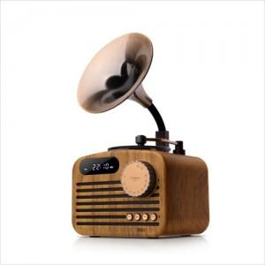

【상세/제작정보】

【인쇄/포장옵션】 | 컬러전사지 / 포장지포장

【공급단가】 | 수량 | 30~ | 50~ | 100~ | 300~ | 500~
*VAT별도 | 단가 | 41,100원 | 40,450원 | 39,730원 | 38,720원 | 38,100원

【상품 URL】 | https://www.synergygift.co.kr:443/src/goods_detail.php?gdno=41756

